예시문
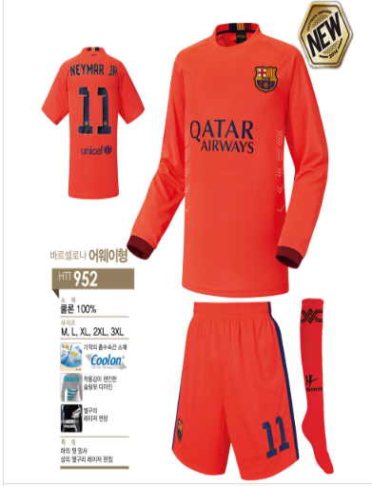
1. 福 자와 경복고등학교 한문은 네이비 색상으로(복자뒤 하얀색 바탕아님 / 자수 로고만 넣어주면됨.) 모든 기재되는 로고의 색상은 네이비로 통일

2. 그리고 등판과 바지 앞면 숫자에 있는 바로셀로나 작은
로고는 없애는 걸로

